메인 개발
https://www.miricanvas.com/design/115jlo8 |  |  |  |  |  |  |  |  |  |  |  |  | Payload | name | 0 | 1 | 2
nRF24L01P |  | 시간 / RPi | 모드 | 송신 RPi | (전달되는 정보) | 모드 | 수신 RPi | (전달되는 정보) | 모드 | DB RPi | 비고 |  | 0 | Sender | Transmitter | Receiver | DB
https://github.com/nRF24/RF24 |  | 1 | 송신 | 10초간 송신 시도 |  | 수신 | 수신 대기 |  | 수신 | 수신 대기 |  |  | 1 | Payload Type | ACK | DATA | RESEND
https://nrf24.github.io/RF24/ |  | 2 | 송신 | 송신 | (송신 RPi) / 고객 id -> | 수신 | 수신 및 처리 |  | 수신 | 수신 대기 |  |  | 2 | ID / Username | (value)
 |  | 3 | 수신 | 수신 대기 |  | 송신 | 송신 시도 |  | 수신 | 수신 대기 |  |  | 3 | result | accepted | rejected | not in list
https://nrf24.github.io/RF24/md_docs_using_cmake.html | 설치법 | 4 | 수신 | 수신 및 종료 | <- (수신 RPi) / ACK | 송신 | 송신 |  | 수신 | 수신 대기
https://nrf24.github.io/RF24/examples_linux_2gettingstarted_8cpp-example.html | examples_linux/gettingstarted.cpp | 5 | 종료 |  |  | 송신 | 송신 시도 |  | 수신 | 수신 대기
https://nrf24.github.io/RF24/examples_linux_2acknowledgementPayloads_8cpp-example.html | examples_linux/acknowledgementPayloads.cpp | 6 |  |  |  | 송신 | 송신 | (수신 RPi) / 고객 id / 인식 시간 -> | 수신 | 수신 및 처리
https://nrf24.github.io/RF24/examples_linux_2manualAcknowledgements_8cpp-example.html | examples_linux/manualAcknowledgements.cpp | 7 |  |  |  | 수신 | 수신 대기 |  | 송신 | 송신 시도
https://nrf24.github.io/RF24/examples_linux_2streamingData_8cpp-example.html | examples_linux/streamingData.cpp | 8 |  |  |  | 수신 | 수신 | <- (DB RPi) / 처리 결과 | 송신 | 송신 |  |  | 주소
https://nrf24.github.io/RF24/examples_linux_2multiceiverDemo_8cpp-example.html | examples_linux/multiceiverDemo.cpp | 9 |  |  |  | 출력 | LCD로 결과 출력 |  | 수신 | 수신 대기 |  |  | Transmitter | 0x7878787878LL
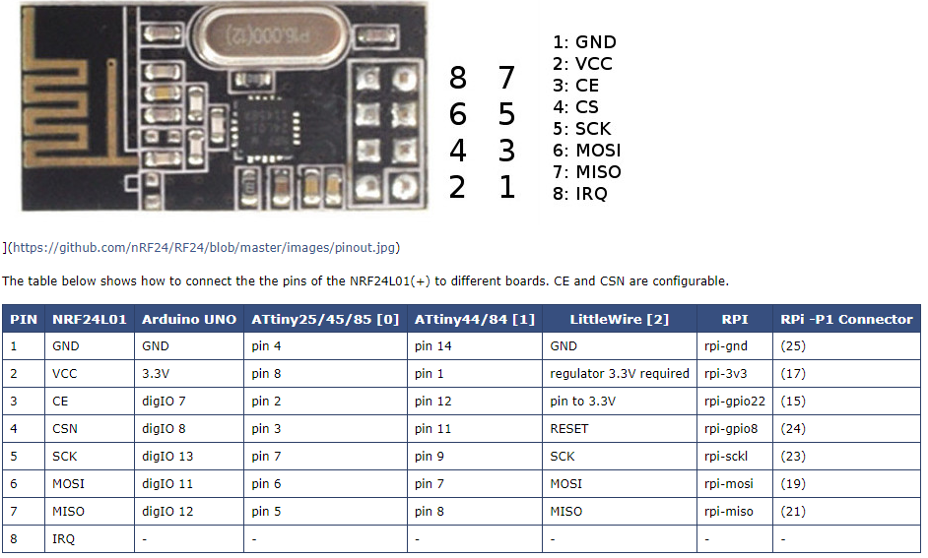
 |  | 10 |  |  |  | 수신 | 수신 대기 |  | 수신 | 수신 대기 |  |  | Receiver | 0xB3B4B5B6F1LL
 |  |  |  |  |  |  |  |  |  |  |  |  | DB | 0xB3B4B5B6CDLL
 |  | 시간별 실패 시나리오
 |  | 1 |  | 송신 RPi가 10초간 다른 RPi를 찾지 못 함 -> 종료
 |  | 2 |  | DB RPi가 수신 RPi 대신 수신함 -> 송신 RPi에게 재전송 시도 ACK
 |  | 4 |  | DB RPi가 송신 RPi 대신 수신함 -> 수신 RPi에게 재전송 시도 ACK

 |  | thread |  | 송신 RPi |  |  | 수신 RPi |  |  | DB RPi |  |  | DB List | name
 |  | 1 |  | 통신 |  |  | 통신 |  |  | 통신 |  |  | 0 | ID
 |  | 2 |  | CLI |  |  | CLI |  |  | CLI |  |  | 1 | name
 |  | 3 |  | 버튼 감지 |  |  | LCD |  |  |  |  |  | 2 | accepted
 |  | 4 |  | LED |  |  | Buzzer

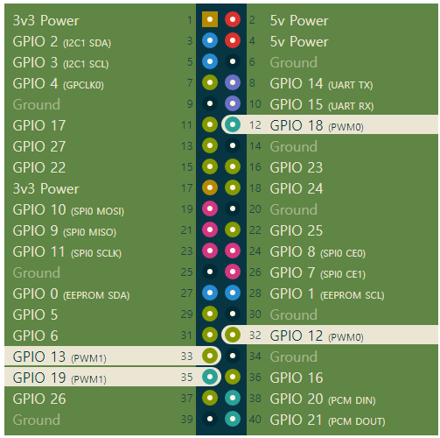

 |  |  |  |  |  |  |  |  |  |  |  |  | 시연 순서 | 송신기 | 수신기 | DB
 |  |  |  |  |  |  |  |  |  | 192.168.1.5 | Transmitter |  | 1 | run | run with parameter | run without parameter
 |  |  |  |  |  |  |  |  |  | 192.168.1.3 | Receiver |  | 2 | log | log | log
 |  |  |  |  |  |  |  |  |  | 192.168.1.4 | DB |  | 3 |  |  | list
 |  |  |  |  |  |  |  |  |  |  |  |  | 4 | data
 |  |  |  |  |  |  |  |  |  |  |  | 랜선뽑기 | 5 | (BUTTON)
 |  |  |  |  | 송신기 | 번호 | 비고 |  |  |  |  |  | 6 | log | log | log
 |  |  |  |  | nRF24L01P |  |  |  |  |  |  |  | 7 |  |  | list -a 12345 GgHhIi 0
 |  |  |  |  | GND | 25 | Ground |  |  |  |  |  | 8 |  |  | list
 |  |  |  |  | VCC | 17 | 3v3 Power |  |  |  | list | 랜선뽑기 | 9 | (BUTTON)
 |  |  |  |  | CE | 15 | GPIO 22 |  |  |  | 54321 AaBbCc 1 |  | 10 | log | log | log
 |  |  |  |  | CSN | 24 | GPIO 8 |  |  |  | 73940 DdEeFf 0 |  | 11 | data - c 54321
 |  |  |  |  | SCK | 23 | SPI0 SCLK |  |  |  |  |  | 12 | data
 |  | ` |  |  | MOSI | 19 | SPI0 MOSI |  |  |  |  | 랜선뽑기 | 13 | (BUTTON)
 |  |  |  |  | MISO | 21 | SPI0 MISO |  |  |  |  |  | 14 | log | log | log
 |  |  |  |  |  |  |  |  |  |  |  |  | 15 | exit | exit | exit
 |  |  |  |  | 버튼
 |  |  |  |  | IN | 38 | GPIO 20
 |  |  |  |  | VCC | 40 | GPIO 21
 |  |  |  |  | GND | 25 | Ground

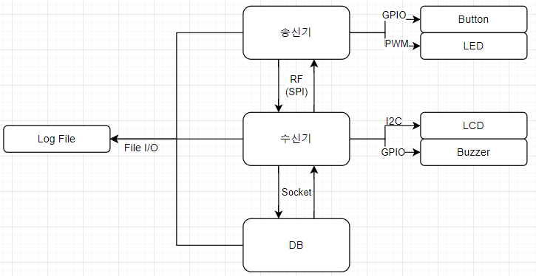
 |  |  |  |  | LED
 |  |  |  |  | IN | 12 | PWM0
 |  |  |  |  | VCC | 17 | 3v3 Power
Buzzer |  |  |  |  | GND | 25 | Ground
SZH-SDBJ-007
https://www.devicemart.co.kr/goods/view?no=1326922 |  |  |  |  | 수신기 | 번호 | 비고
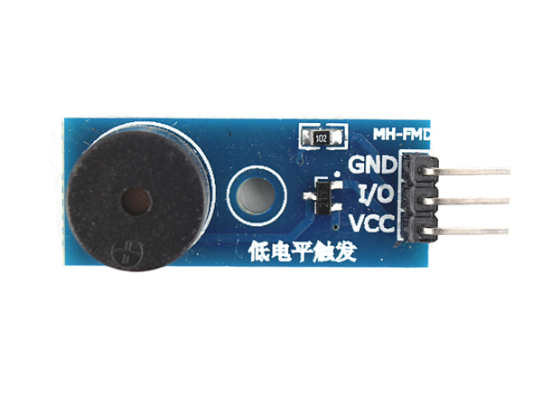
 |  |  |  |  | nRF24L01P
 |  |  |  |  | GND | 25 | Ground
 |  |  |  |  | VCC | 17 | 3v3 Power
 |  |  |  |  | CE | 15 | GPIO 22
 |  |  |  |  | CSN | 24 | GPIO 8
 |  |  |  |  | SCK | 23 | SPI0 SCLK
 |  |  |  |  | MOSI | 19 | SPI0 MOSI
 |  |  |  |  | MISO | 21 | SPI0 MISO

 |  |  |  |  | 부저
 |  |  |  |  | IN | 38 | GPIO 20
 |  |  |  |  | VCC | 17 | 3v3 Power
 |  |  |  |  | GND | 25 | Ground
LCD
Arduino 1602 |  |  |  |  | LCD
https://github.com/johnrickman/LiquidCrystal_I2C |  |  |  |  | GND | 25 | Ground
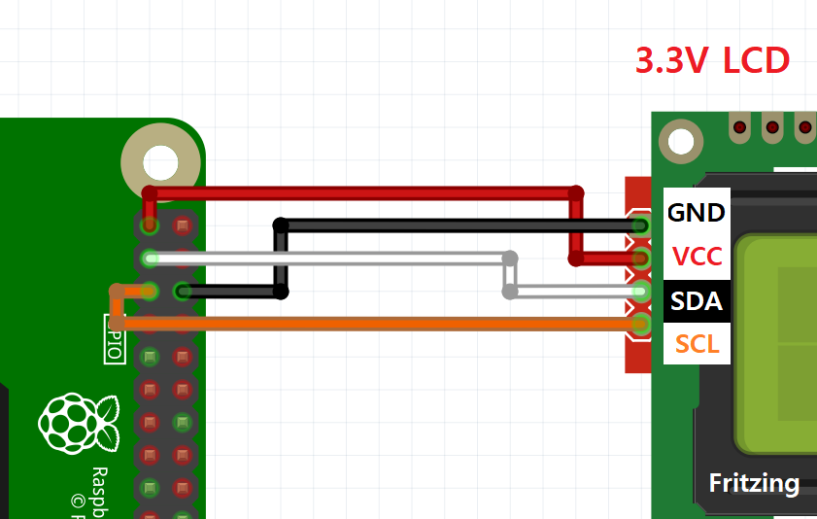
https://github.com/eleparts/RPi_I2C_LCD_driver |  |  |  |  | VCC | 17 | 3v3 Power
 |  |  |  |  | SDA | 3 | I2C1 SDA
 |  |  |  |  | SCL | 5 | I2C1 SCL

 |  | CLI |  | 송신 RPi |  |  | 수신 RPi |  |  | DB RPi
 |  |  | 1 | send | 전송 시작 | 2022-01-01 | log (-p) | 로그 출력 | 2022-01-01 | log (-p) | 로그 출력
 |  |  | 2022-02-01 | log (-p) | 로그 출력 | 2022-01-02 | log -r | 로그 삭제 | 2022-01-02 | log -r | 로그 삭제
 |  |  | 2022-02-02 | log -r | 로그 삭제 | 2022-02-01 | time (-p) | RF 전송 대기시간 출력 | 2022-02-01 | list (-p) | 리스트 출력
 |  |  | 2022-03-01 | data (-p) | 저장 데이터 출력 | 2022-02-02 | time -c <VALUE> | RF 전송 대기시간 변경 | 2022-02-02 | list -r <ID / all> | 리스트 내 id 삭제 / 전체 삭제
 |  |  | 2022-03-02 | data -c <VALUE> | 저장 데이터 변경 | 3 | clear | CLI 화면 클리어 | 2022-02-03 | list -a <ID> <NAME> <VALID> | 리스트 내 엔트리 추가
 |  |  | 2022-04-01 | time (-p) | RF 전송 대기시간 출력 | 4 | exit | 시스템 종료 | 3 | clear | CLI 화면 클리어
 |  |  | 2022-04-02 | time -c <VALUE> | RF 전송 대기시간 변경 |  |  |  | 4 | exit | 시스템 종료
 |  |  | 5 | clear | CLI 화면 클리어
프로젝트 동기 |  |  | 6 | exit | 시스템 종료
라즈베리파이 역할 설정
통신 방식 확립 (RF Socket 나뉨 / Payload / 통신 시나리오 / 발생 가능한 오류)
센서 분배 (버튼 LED / LCD 부저)
회로도 설계 (핀이 겹치지 않도록 잘 했다)
코드 작성 (
 | CLI (명령어들 특히 list, log) /
 | PWM /
 | GPIO /
 | RF(SPI) /
 | LCD(I2C) -> 라이브러리? LCD 대충했고 RF는 socket 통신 정도로만 써서... /
 | thread를 나눠서
)
변동 사항 (RF Socket 나뉨 / 센서들 추가)
의의 및 개선 사항 (
 | 편리한 서비스 (카페 버스 PC)
 | RF를 직접 구현하기
)

RF
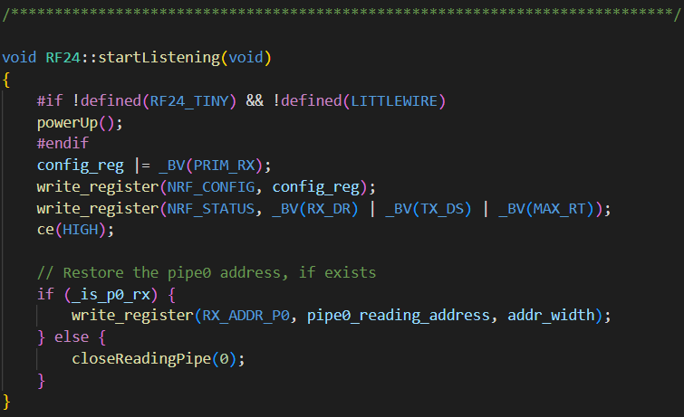
startListening | write

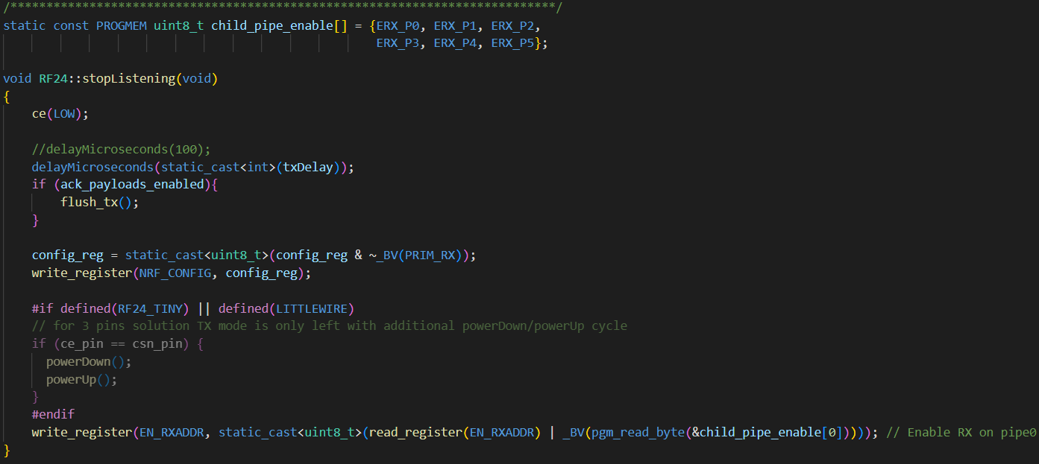
stopListening

available
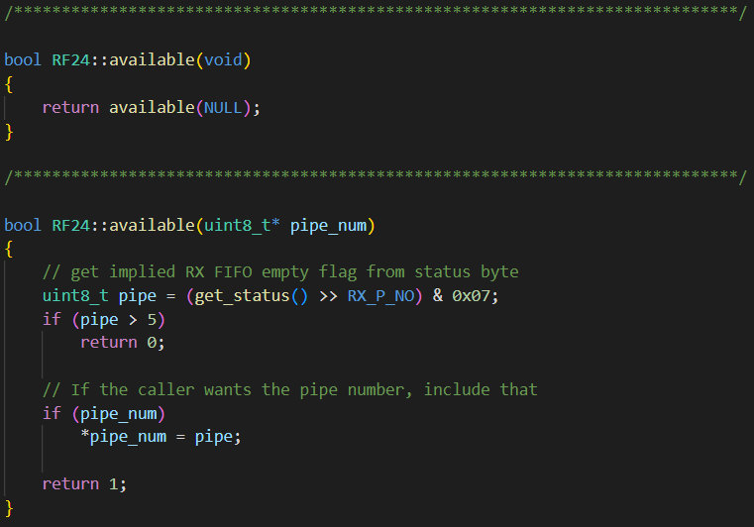

write

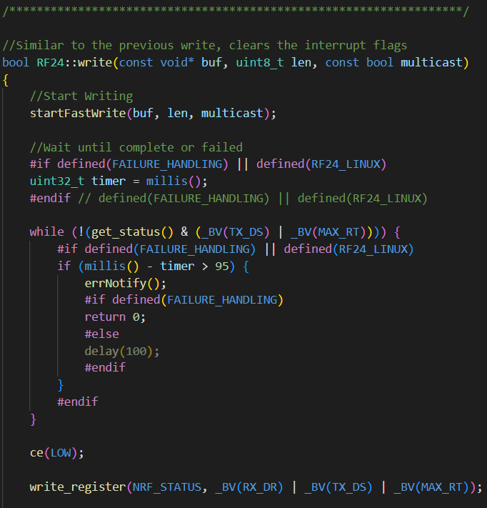

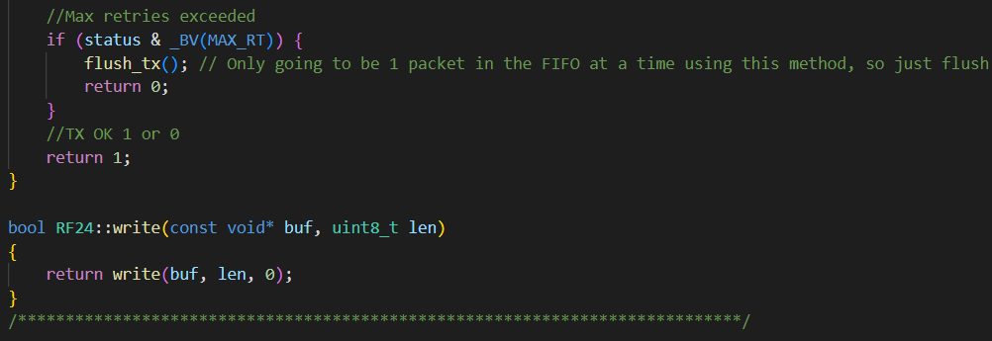

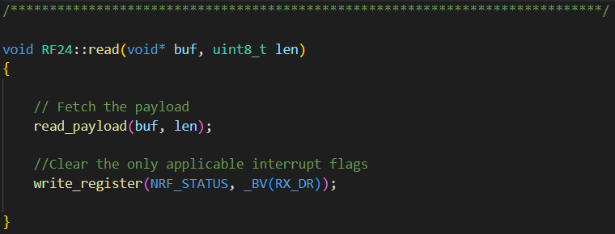
read

begin

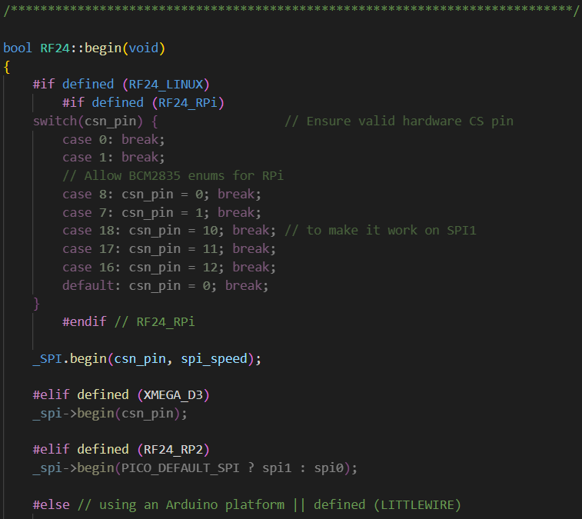

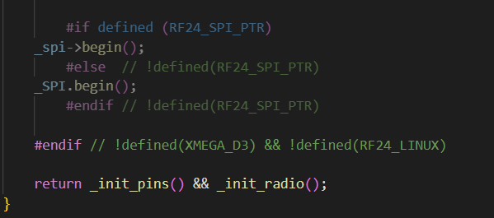

setPALevel

setPayloadSize

openWritingPipe

openReadingPipe

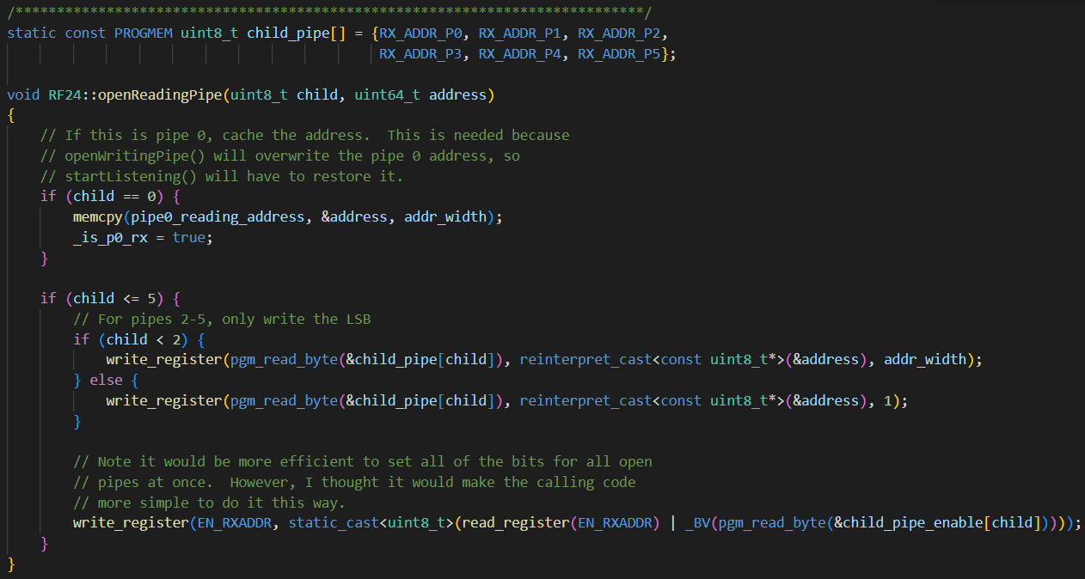

startListening(void) | https://nrf24.github.io/RF24/classRF24.html#a30a2733a3889bdc331fe2d2f4f0f7b39
stopListening(void) | https://nrf24.github.io/RF24/classRF24.html#a6f144d73fc447c8ac2d1a4166210fd88
available(uint8_t * pipe_num) | https://nrf24.github.io/RF24/classRF24.html#ace7dd139fabc16b77cb8325faa07620f
write(const void * buf, uint8_t len) | https://nrf24.github.io/RF24/classRF24.html#a4cd4c198a47704db20b6b5cf0731cd58
read(void * buf, uint8_t len) | https://nrf24.github.io/RF24/classRF24.html#a8e2eacacfba96426c192066f04054c5b

RF24(uint16_t _cepin, uint16_t _cspin, uint32_t _spi_speed = RF24_SPI_SPEED) | https://nrf24.github.io/RF24/classRF24.html#a123231bd955698373d221a84ad40055a
setPALevel(uint8_t level, bool lnaEnable = 1) | https://nrf24.github.io/RF24/classRF24.html#ab6a711a9cc14fb459a4a1698b8665d82
setPayloadSize(uint8_t size) | https://nrf24.github.io/RF24/classRF24.html#a343e5d23477181011dea030fafb1954f
openWritingPipe(const uint8_t * address) | https://nrf24.github.io/RF24/classRF24.html#af2e409e62d49a23e372a70b904ae30e1
openReadingPipe(uint8_t number, const uint8_t * address) | https://nrf24.github.io/RF24/classRF24.html#a9edc910ccc1ffcff56814b08faca5535
begin(void) | https://nrf24.github.io/RF24/classRF24.html#a048a20c73c7d9b2e02dcbae6fb9c4ba8

제안서
제안 발표 및 제안서 | Scan-and-Go | nRF24L01
주제 및 선정 이유(Motivation) | 각자 자신이 떠올릴 수 있는 최선의 프로젝트를 하나씩 떠올렸고 적절한 방법을 통해 하나를 고르게 됨
개발 목표 및 요구 조건, 프로젝트의 필요성 및 차별성 | 본 시스템(Scan-and-Go)은 고속도로에서의 하이패스 기술에 영감을 받아 송신 준비가 완료된 송신 RPi가 수신 RPi에 근접할 경우 데이터를 자동으로 주고받아 DB RPi로 암호화 된 정보로서 전달되고, DB RPi와 수신 RPi간의 통신으로 송신 RPi(의 소유자)의 정보들을 인식하고 지정된 작업을 수행하는 시스템이다
 | 병목 현상 방지, 카드 분실 방지, 더 나은 서비스 제공 가능, (버스에서) 하차 태그 까먹음 방지
 | 여태까지 RFC 센서를 이용한 프로젝트는 없었다
 | 가게(카페, PC방, 마트 등등) 회원감지, 도서관, 버스, 지하철 등 여러 장소에서 활용할 수 있고, 기존의 시스템에 최소한의 변화 및 비용으로 쉽게 도입할 수 있다

응용 서비스 및 시스템 개요
전체 개요 및 기능적 요소에 대한 설명 | 송신기가 수신기에 접근하면 서로 통신하여 수신기(및 소유자)의 정보를 알아내고, DB와 통신하여 필요한 연산을 처리한다
 | DB : 통신으로 송신기의 신원을 파악하고, 필요한 작업을 수행한다
 | 수신기 : RF를 통해 송신기(및 DB)와 통신하고, LCD를 통해 사용자에게 인식 상태를 알려준다. (필요시 모터를 가동한다)
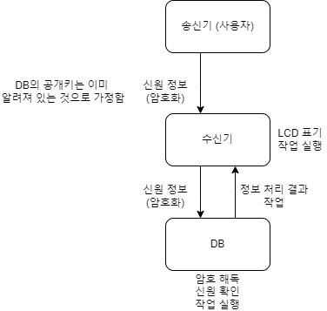
 | 송신기 : RF를 통해 수신기와 통신하여 송신기의 정보를 전달한다

분석
목표 서비스 구현을 위한 요구 사항 및 기술 분석 | RPi 간의 RFC 통신 구현
 | (actuator 활용)

 | 송신기 -> 수신기 : send(), receive(), encrypt(), decrypt()
 | 수신기 -> DB : send(), receive()
 | DB : encrypt(), decrypt(), identify(), work()
 | DB -> 수신기 : send(), receive(), show(), (work())

목표 서비스 구현을 위한 도전적 이슈 및 제한 사항 분석 | 통신 중 보안 문제 -> 비대칭 키 암호화로
 | 하차 확인 -> 정류소에서
 | 환승 처리
 | 탑승자가 다를 때 (청소년 2명 등)
 | 잔액 부족
 | 선불 / 후불

수행계획
팀원 별 역할 | DB 수신기 송신기 하나씩 맡아 개발
진행 일정 | 5월 1주 (5.1 ~ 5.7) 제안서 작성 및 계획 수립
 | 5월 2주 (5.8 ~ 5.14) 센서 확인 및 세부 구현 방식 구상
 | 5월 3주 (5.15 ~ 5.21) 코드 작성
 | 5월 4주 (5.22 ~ 5.28) 작동 확인
 | 6월 1주 (5.29 ~ 6.4) 최종 검토 및 발표 준비

제출물
제안서 (발표 슬라이드 아님,pdf)
제안 발표 PPT

목차 통일 | 주제 및 선정 이유(Motivation)
 | 개발 목표 및 요구 조건, 프로젝트의 필요성 및 차별성
 | 응용 서비스 및 시스템 개요
 | 전체 개요 및 기능적 요소에 대한 설명
 | 분석
 | 목표 서비스 구현을 위한 요구 사항 및 기술 분석
 | 목표 서비스 구현을 위한 도전적 이슈 및 제한 사항 분석
 | 수행계획
 | 팀원 별 역할
 | 진행 일정

실습 과제 3
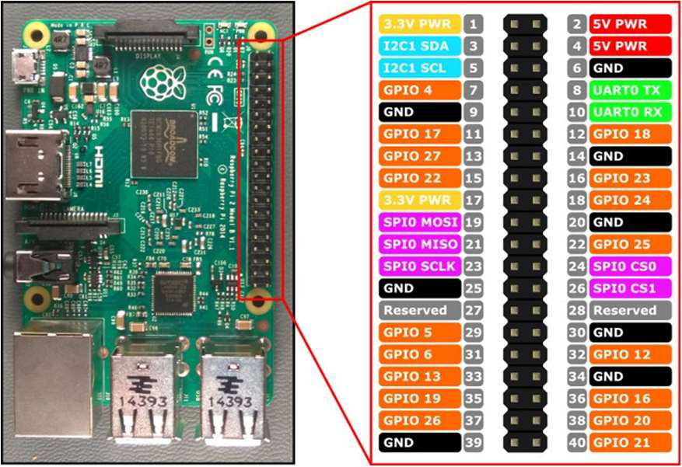
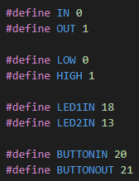
 |  |  | 입력1 | CH0
 |  |  | 출력1 | GPIO 18 (pwm0)
 |  |  | 입력2 | CH1
 |  |  | 출력2 | GPIO 13 (pwm1)

 |  |  | 1번째 세로줄 | 6 | GND
 |  |  | 2번째 세로줄 | 2 | 5V PWR
 |  |  | 3번째 세로줄 | 1 | 3.3V PWR
 |  |  | 4번째 세로줄 | 6 | GND

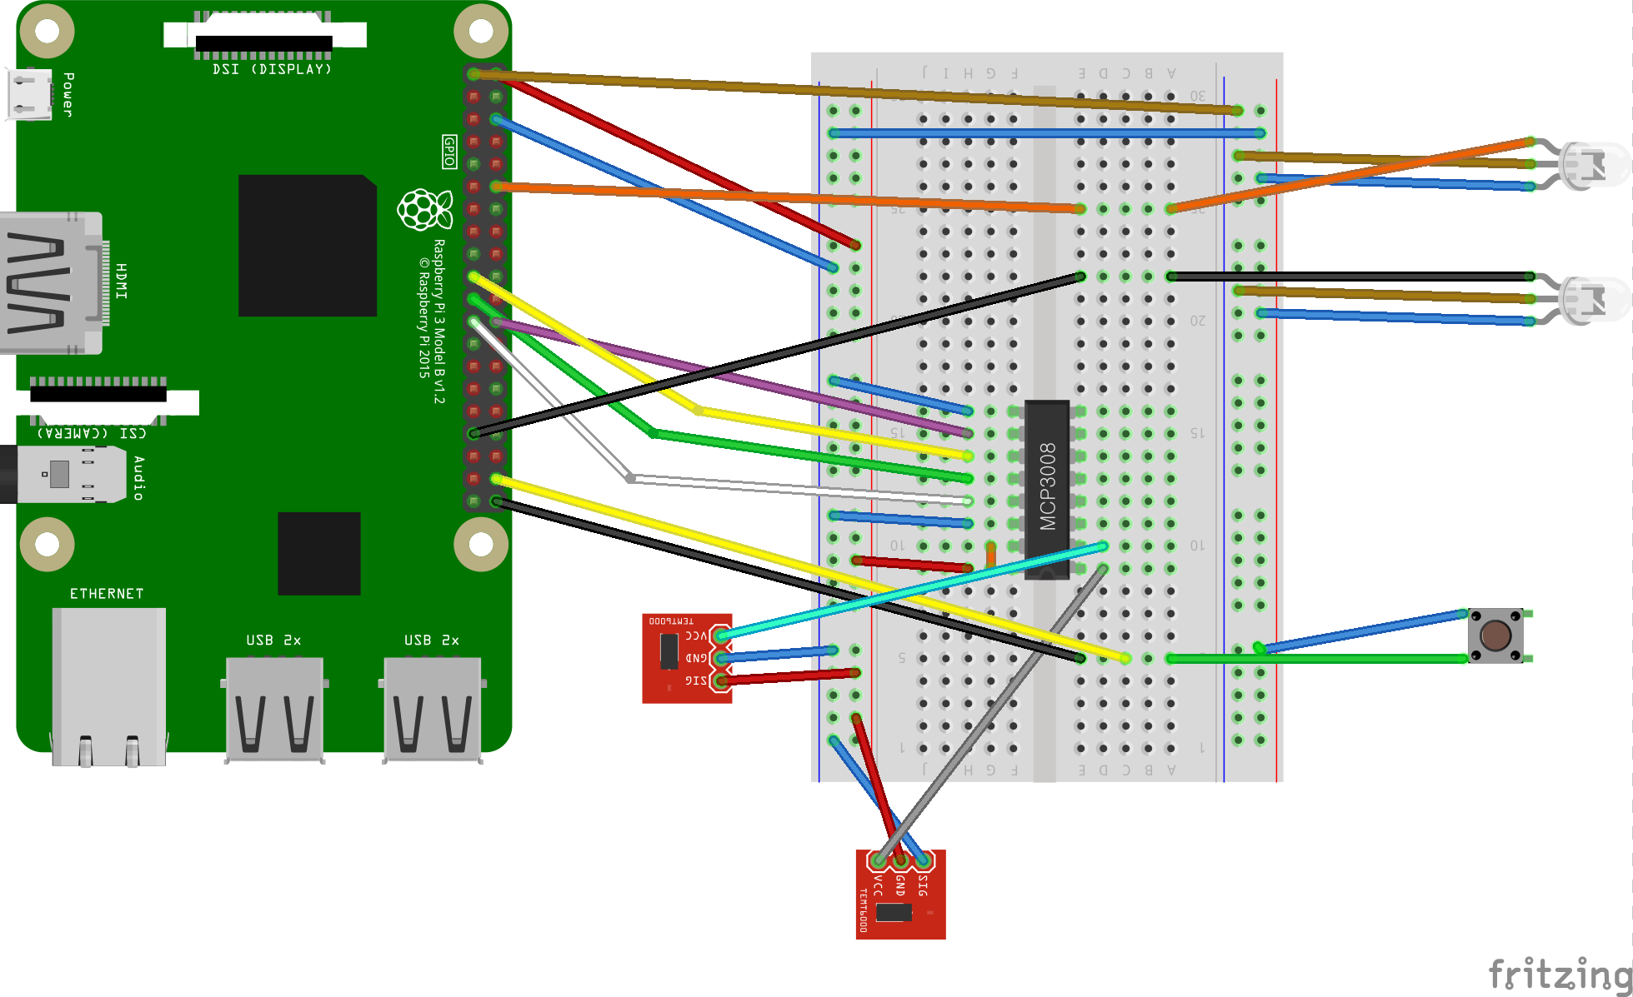
소자
LED 1
IN | 12 | GPIO 18 (pwm0)
VCC | 1 | 3.3V PWR
GND | 6 | GND

LED 2
IN | 33 | GPIO 13 (pwm1)
VCC | 1 | 3.3V PWR
GND | 6 | GND

BUTTON
IN | 40 | GPIO 20
+ | 38 | GPIO 21
GND | 6 | GND

MCP3008
3 | 6 | GND
10 | 24 | SPIO CS0
11 | 19 | SPIO MOSI
12 | 21 | SPIO MISO
13 | 23 | SPIO SCLK
14 | 6 | GND
15 | 2 | 5V PWR
16 | 2 | 5V PWR

조도센서 1
VCC |  | CH0
IN | 2 | 5V PWR
GND | 6 | GND

VCC |  | CH1
IN | 2 | 5V PWR
GND | 6 | GND

실습 과제 4
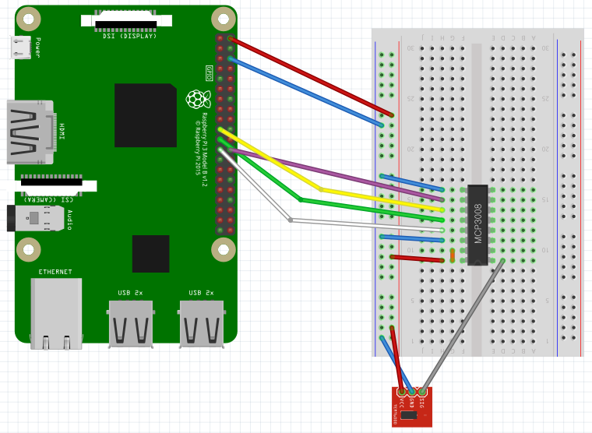
 | Client |  |  | Server
소자 | 핀 번호 | 핀 기능 | 소자 | 핀 번호 | 핀 기능
초음파센서 |  |  | 조도센서
VCC | 2 | 5V Power | VCC | 2 | 5V PWR
Trig | 16 | GPIO 23 | OUT | MCP3008 | CH0
Echo | 18 | GPIO 24 | GND | 6 | GND
GND | 20 | GND | MCP3008
LED |  |  | 3 | 6 | GND
IN | 12 | PWM0 | 10 | 24 | SPIO CS0
VCC | 1 | 3.3V Power | 11 | 19 | SPIO MOSI
GND | 6 | GND | 12 | 21 | SPIO MISO
 |  |  | 13 | 23 | SPIO SCLK
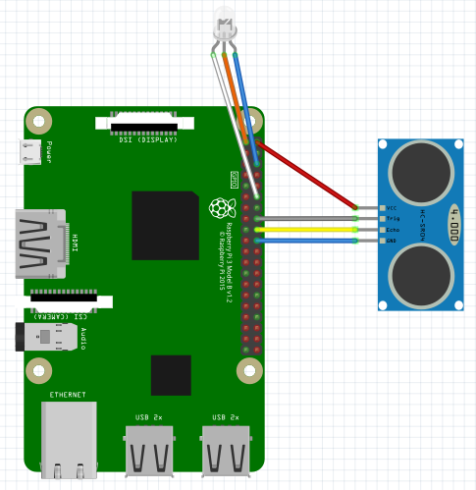
 |  |  | 14 | 6 | GND
 |  |  | 15 | 2 | 5V PWR
 |  |  | 16 | 2 | 5V PWR

